3
3) Dada la siguiente tabla de segmentos, determine las direcciones físicas:

 |  |  |  |  |  |  | Otra forma de expresar lo mismo
 | Segmento | Base | Largo | Dirección lógica | Dirección física |  | Segmento | Base | Límite
 | 0 | 219 | 600 | 0, 430 | 649 |  | 0 | 219 | 819
 | 1 | 2300 | 14 | 2020-10-01 | 2310 |  | 1 | 2300 | 2314
 | 2 | 90 | 100 | 2, 500 | ∄ (590) | Direccionamiento inválido | 2 | 90 | 190
 | 3 | 1327 | 580 |  |  |  | 3 | 1327 | 1907


 |  |  |  | # Segmento, Offset | Base seg + Offset

6
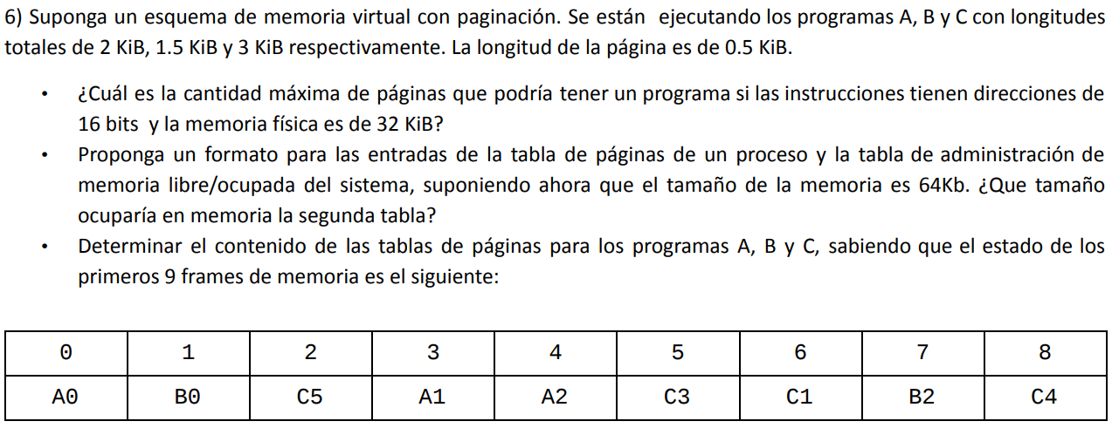
 |  |  |  |  |  |  |  | # FRAME | Proc/Pág
 |  |  |  |  |  |  |  | 0 | A0
 |  |  |  |  |  |  |  | 1 | B0
 |  |  |  |  |  |  |  | 2 | C5
 |  |  |  |  |  |  |  | 3 | A1
 |  |  |  |  |  |  |  | 4 | A2
 |  |  |  |  |  |  |  | 5 | C3
 |  |  |  |  |  |  |  | 6 | C1
 |  |  |  |  |  |  |  | 7 | B2
 |  |  |  |  |  |  |  | 8 | C4

 |  |  |  |  |  | 3) Tablas de pág.
 |  |  |  |  |  |  | A | B | C
 |  |  |  |  |  | 0 | 0 | 1
 |  |  |  |  |  | 1 | 3 |  | 6
 |  |  |  |  |  | 2 | 4 | 7
 |  |  |  |  |  | 3 |  | * | 5
Direcciones de 16 bits |  | 2^16 = 2^X * 2^9 |  | 2^16 = 64 KB |  | 4 | * | * | 8
MF 32 KB |  | 2^X = 128 |  |  |  | 5 | * | * | 2
Paginas 0,5 KB | --> 2^9 | X = 7
 |  |  |  |  |  | * No existen. A tiene 4 pág, B tiene 3 y C tiene 6. Ver tamaño de cada proceso.
1) --> 128 páginas

2) a) Tabla de páginas | Nro página | Nro marco | Bit presencia | Bit modificado

b) Bitvector | 64 KB / 0,5 KB |  | -> 128 bits | -> 16 bytes |  | Cant. frames = Tam. MF / Tam. Pág.
 | (MF / Tamaño de Frame)

 |  | Nro marco | Bit presencia | Bit modificado | Ult ref | Permisos
 | 0 | 3 | 1 | 1
 | 1 | 5 | 1 | 0
 | 2 | 7 | 0 | 0
 | 3 | 2 | 1 | 1
 | 4 | 2 | 0 | 1

11
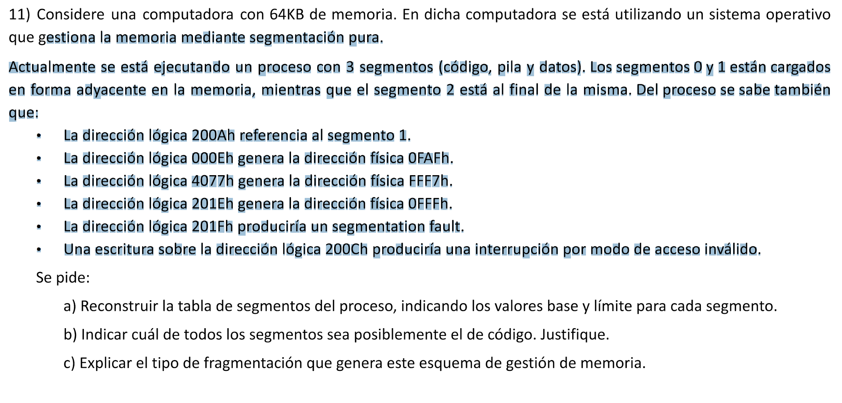
 |  |  |  |  | 0000 |  |  | 0 | 0 | 0 | 0 | 0
 |  |  |  |  |  |  |  | 1 | 0 | 0 | 0 | 1
 |  |  |  |  |  | S0 |  | 2 | 0 | 0 | 1 | 0
 |  |  |  |  |  |  |  | 3 | 0 | 0 | 1 | 1
 |  |  |  |  |  | S1 |  | 4 | 0 | 1 | 0 | 0
 |  |  |  |  |  |  |  | 5 | 0 | 1 | 0 | 1
 |  |  |  |  |  |  |  | 6 | 0 | 1 | 1 | 0
 |  |  |  |  |  |  |  | 7 | 0 | 1 | 1 | 1
 |  |  |  |  |  |  |  | 8 | 1 | 0 | 0 | 0
 |  |  |  |  |  | S2 |  | 9 | 1 | 0 | 0 | 1
 |  |  |  |  | FFFF |  |  | A | 1 | 0 | 1 | 0
 |  |  |  |  |  |  |  | B | 1 | 0 | 1 | 1
 |  |  |  |  |  |  |  | C | 1 | 1 | 0 | 0
 |  |  |  |  |  |  |  | D | 1 | 1 | 0 | 1
 |  |  |  |  |  |  |  | E | 1 | 1 | 1 | 0
 |  |  |  |  |  |  |  | F | 1 | 1 | 1 | 1
 |  |  |  |  | TS | Base | Límite
DL | 200A | 001|0 0000 0000 1010 |  |  | 0 | 0FA1h | 003Fh
--> | 3 bits para el nro de segmento | 13 bits para el desplazamiento |  |  |  | 1 | 0FE1h | 001Eh
 |  |  |  |  | 2 | FF80h | 007Fh
DL | 000E | 000 | 0 0000 0000 1110 | DF -> BASE + OFFSET
DF | 0FAF | 000 0 1111 1010 1111 | BASE -> DF - OFFSET
 | (resto offset) | 000 0 1111 1010 0001
 |  |  |  |  | 0FAF | FFF7 | FFFF
DL | 4077 | 010 | 0 0000 0111 0111 |  | - | 000E | 0077 | FF80
DF | FFF7 | 111 1 1111 1111 0111 |  |  | 0FA1 | FF80 | 007F
 | (resto offset) | 111 1 1111 1000 0000

DL | 201E | 001 | 0 0000 0001 1110 |  |  | 0FFF | 0FE1
 | 0FFF | 000 0 1111 1111 1111 |  |  | 001E | 0FA1
 | (resto offset) | 000 0 1111 1110 0001 |  |  | 0FE1 | 0040 - 1 = 003F

